Sheet1
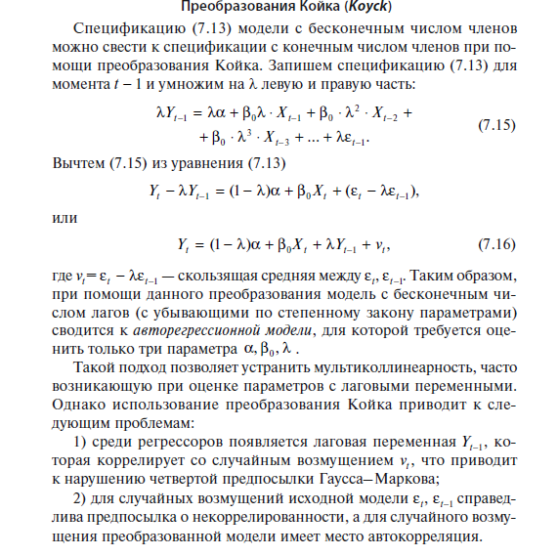

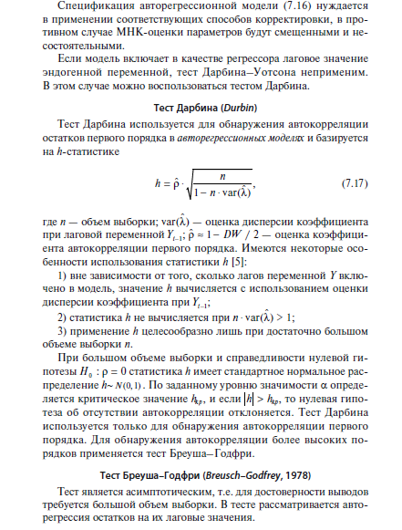

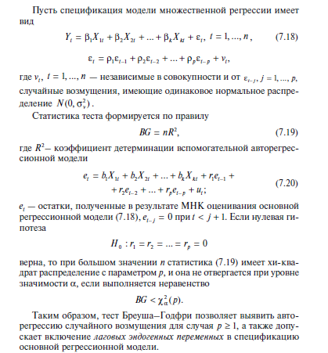

Задача 1
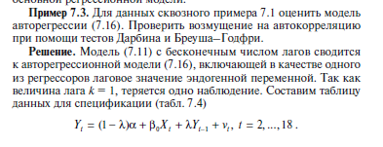

 | Y(t) | X(t) |  | Yt | Xt | Yt-1
1 | 1931.3 | 296.4 |  |  |  |  |  |  |  |  | Ŷ | et | (et-et-1)^2
2 | 1973.2 | 290.8 |  |  |  |  | Y(t-1) | x(t) | a |  | 0 | 0
3 | 2025.6 | 289.4 |  |  |  |  |  |  |  |  | 0 | 0 | 0
4 | 2129.8 | 321.2 |  |  |  |  |  |  |  |  | 0 | 0 | 0
5 | 2218 | 343.3 |  |  |  |  |  |  |  |  | 0 | 0 | 0
6 | 2343.3 | 371.8 |  |  |  |  |  |  |  |  | 0 | 0 | 0
7 | 2473.5 | 413 |  |  |  |  |  |  |  |  | 0 | 0 | 0
8 | 2622.3 | 438 |  |  |  |  |  |  |  |  | 0 | 0 | 0
9 | 2690.3 | 418.6 |  |  |  |  |  |  |  |  | 0 | 0 | 0
10 | 2801 | 440.1 |  |  |  |  |  |  |  |  | 0 | 0 | 0
11 | 2877.1 | 461.3 |  |  |  |  |  |  |  |  | 0 | 0 | 0
12 | 2875.8 | 429.7 |  |  |  |  |  |  |  |  | 0 | 0 | 0
13 | 2965.1 | 481.5 |  |  |  |  |  |  |  |  | 0 | 0 | 0
14 | 3107.1 | 532.2 |  |  |  |  |  |  |  |  | 0 | 0 | 0
15 | 3268.5 | 591.7 |  |  |  |  |  |  |  |  | 0 | 0 | 0
16 | 3248.1 | 543 |  |  |  |  |  |  |  |  | 0 | 0 | 0
17 | 3221.7 | 437.6 |  |  |  |  |  |  |  |  | 0 | 0 | 0
18 | 3380.8 | 520.6 |  |  |  |  |  |  |  |  | 0 | 0 | 0
 |  |  |  |  |  |  |  |  |  |  |  |  | 0

 |  |  |  |  |  |  |  |  |  |  | DW

 |  |  |  |  |  |  |  |  |  |  |  |  |  |  |  | Если H | > | Hкр | то нулевая гипотеза об отсутствии автокорреляии отклоняется

 |  |  |  |  |  |  |  |  |  |  | 1.644853627 | =НОРМ.СТ.ОБР(0,95) |  | то нулевая гипотеза об отсутствии автокорреляии не отклоняется

 |  |  | e(t) | Xt | Y(t-1) | e(t-1) |  | e(t-1) | Y(t-1) | Xt | a
 |  | 2
 |  | 3
 |  | 4
 |  | 5
 |  | 6
 |  | 7
 |  | 8
 |  | 9
 |  | 10
 |  | 11
 |  | 12 |  |  |  |  |  |  |  |  |  |  |  | 3.8414588207 | =ХИ2.ОБР.ПХ(0,05;1)
 |  | 13
 |  | 14
 |  | 15
 |  | 16 |  |  |  |  |  |  | 0 | < | 3.8414588207 |  |  | P>=1
 |  | 17

Задача 2
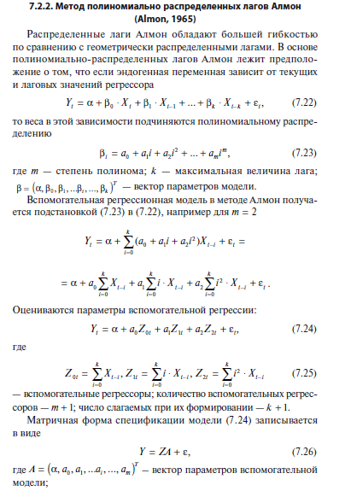
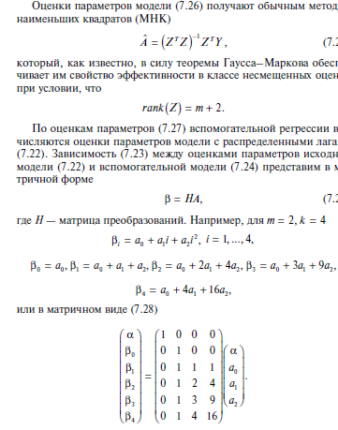

№ | Y | X | Z0t | Z1t | Z2t
1 | 1931.30 | 296.40 | -
2 | 1973.20 | 290.80 | -
3 | 2025.60 | 289.40 | - |  |  |  |  | Z2t | Z1t | Z0t | a | a | Z0t | Z1t | Z2t
4 | 2129.80 | 321.20 | 1197.80 | 1760.20 | 4120.20 |  |  | 0.60670130487 | -1.8430197436 | 1.9317291542 | 599.09201727 | 599.09201727 | 1.9317291542 | -1.8430197436 | 0.60670130487
5 | 2218.00 | 343.30 | 1244.70 | 1772.40 | 4096.00 |  |  | 0.12071347846 | 0.36784798173 | 0.17711743167 | 51.839631499
6 | 2343.30 | 371.80 | 1325.70 | 1853.90 | 4232.70 |  |  | 0.99496914843 | 31.807212201 | #N/A | #N/A
7 | 2473.50 | 413.00 | 1449.30 | 2022.00 | 4635.80 |  |  | 725.16951891 | 11 | #N/A | #N/A
8 | 2622.30 | 438.00 | 1566.10 | 2186.50 | 4989.90 |  |  | 2200959.2831 | 11128.686228 | #N/A | #N/A
9 | 2690.30 | 418.60 | 1641.40 | 2379.40 | 5436.20
10 | 2801.00 | 440.10 | 1709.70 | 2533.60 | 5887.60
11 | 2877.10 | 461.30 | 1758.00 | 2591.30 | 6056.50
12 | 2875.80 | 429.70 | 1749.70 | 2597.30 | 5989.10
13 | 2965.10 | 481.50 | 1812.60 | 2672.60 | 6235.80
14 | 3107.10 | 532.20 | 1904.70 | 2724.80 | 6352.00
15 | 3268.50 | 591.70 | 2035.10 | 2784.30 | 6325.50
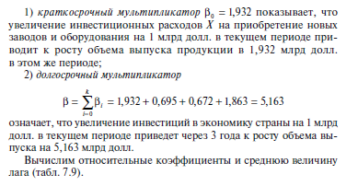
16 | 3248.10 | 543.00 | 2148.40 | 3100.60 | 7054.00
17 | 3221.70 | 437.60 | 2104.50 | 3323.00 | 7699.60
18 | 3380.80 | 520.60 | 2092.90 | 3298.70 | 7934.90

 |  |  | Перемножаем матрицы
 |  |  | колонок = лаг +1
 | строк = лаг +2 |  | 1 | 0 | 0 | 0 |  | 599.09201727 |  |  | 599.09201727
 |  |  | 0 | 1 | 0 | 0 |  | 1.9317291542 |  |  | 1.9317291542
 |  |  | 0 | 1 | 1 | 1 |  | -1.8430197436 |  |  | 0.69541071554
 |  |  | 0 | 1 | 2 | 4 |  | 0.60670130487 |  |  | 0.67249488659
 |  |  | 0 | 1 | 3 | 9 |  |  |  |  | 1.8629816674

$$β$$
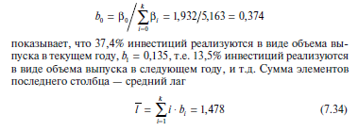
 |  |  | Вычисление среднего лага
 |  |  |  | b | i | i*b
 |  |  | 1.9317291542 | 37% | 0 | 0%
 |  |  | 0.69541071554 | 13% | 1 | 13%
 |  |  | 0.67249488659 | 13% | 2 | 26%
 |  |  | 1.8629816674 | 36% | 3 | 108%
 |  |  | 5.1626164237 | 100% |  | 148% | средний лаг

